Hoja1
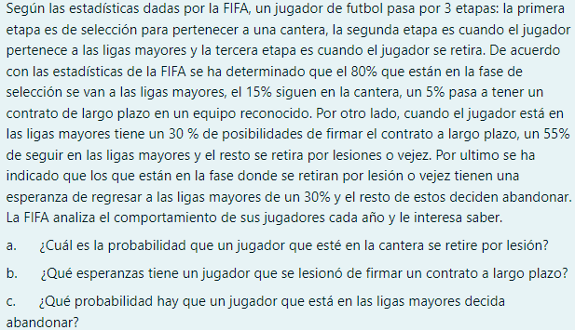

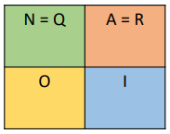

 |  | LIGA MAYOR
 | CANTERA | CORTO PLAZO | LARGO PLAZO | RETIRO
CANTERA | 0.15 | 0.8 | 0.05 | 0 |  | A) | 0% | DE RETIRO POR LESION ESTANDO EN LA CANTERA
LIGA MAYOR | 0 | 0.55 | 0.3 | 0.15 |  | B)
RETIRO | 0 | 0 |  | 1 |  | C) | 15% | DE QUE EL JUGADOR DECIDA ABANDONAR

1 | 0 | 0 |  | 0.85 | -0.8 | -0.05
0 | 1 | 0 |  | 0 | 0.45 | -0.3

0 | 0 | 0
0 | 0.0675 | -0.045

SORRY NO ME DIO TIEMPO :C

